report 系統需求
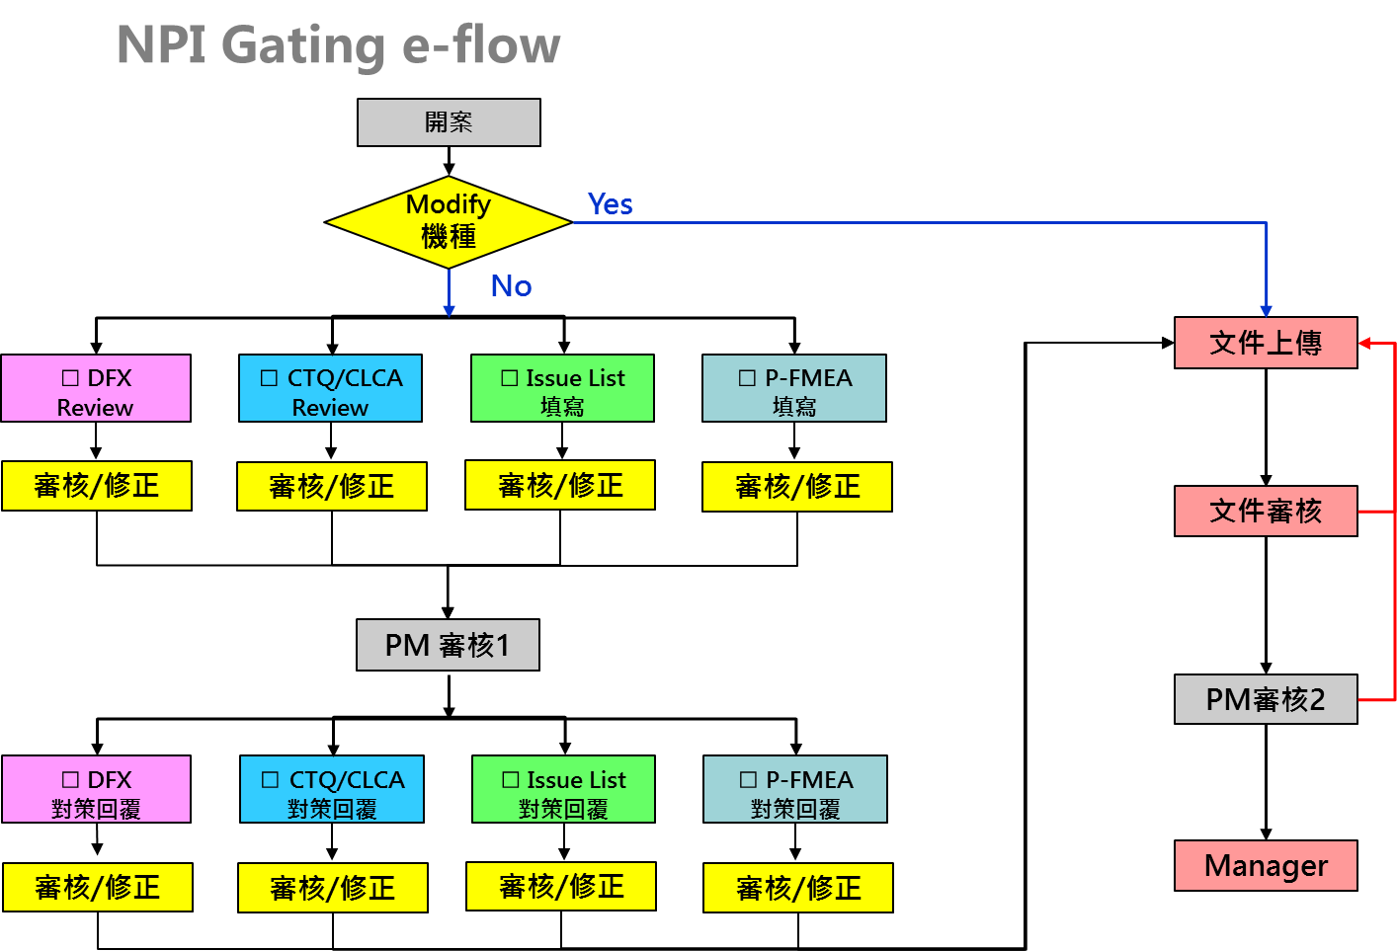

系統到這個階段： | 系統到這個階段：
要生成DFX CTQ Issue PFMEA report | 要生成DFX CTQ Issue PFMEA report
資料僅僅只有填寫的內容 | 資料填寫含有填寫&回覆的內容
PM要匯總開會討論用 | 且在這裡PM可以看到
 | 所有關卡中上傳的所有附件
 | 並且可以下載

 | 系統到這個階段：
 | 生成homepage

